表紙
情報種別：秘密・重要
会社名：アイテックス株式会社
情報所有者：ビジネスソリューション事業部

PRO_STAFFα給与 故障対応

画面定義書

サブシステム
年末調整
 | ユースケース分類
 | 年末調整
 |  | ユースケース名
 |  | 年調振込ファイル作成
 |  |  | 画面名
 |  |  | 外部出力画面

【基本設計】画面概要・レイアウト
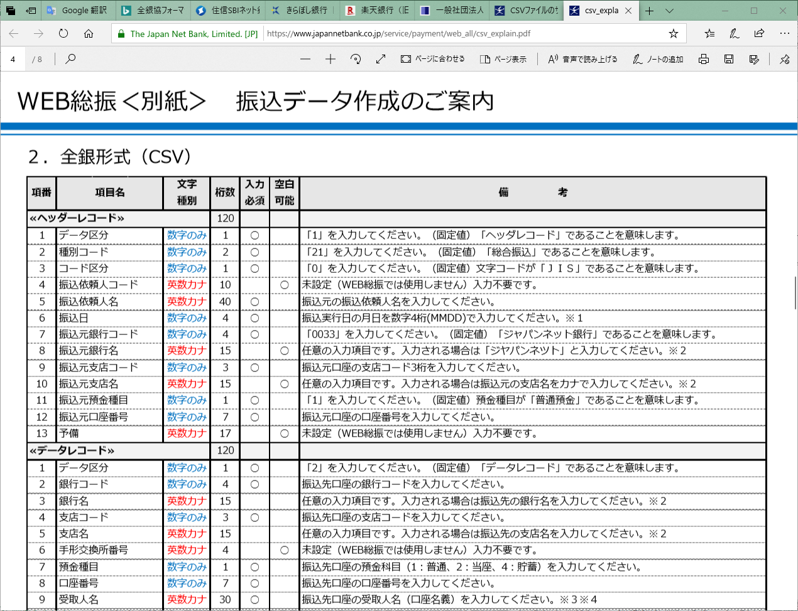
プロジェクト名 |  |  |  | PRO_STAFFα給与 故障対応 |  |  | 設計書名 |  |  | 画面定義書 |  | サブシステム |  |  | 年末調整
ユースケース分類 |  |  |  | 年末調整 |  |  | ユースケース名 |  |  | 年調振込ファイル作成 |  | 画面名 |  |  | 外部出力画面

 | ■画面レイアウト |  |  |  |  |  |  |  |  |  |  |  | ■画面概要

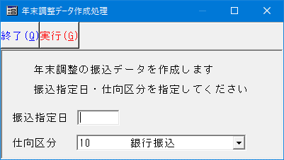
 |  |  |  |  |  |  |  |  |  |  |  |  | 画面名 |  |  | 年末調整データ作成処理
 |  | 3.Y.2 |  |  |  | 3.Z.0 |  |  |  |  |  |  | 画面ID |  |  | frmMain
 |  |  |  |  |  |  |  |  |  |  |  |  | 画面概要
 |  |  |  |  |  | 画面変更なし

 |  |  |  |  |  |  |  |  |  |  |  |  | 処理概要
 |  |  |  |  |  |  |  |  |  |  |  |  | 左記参照
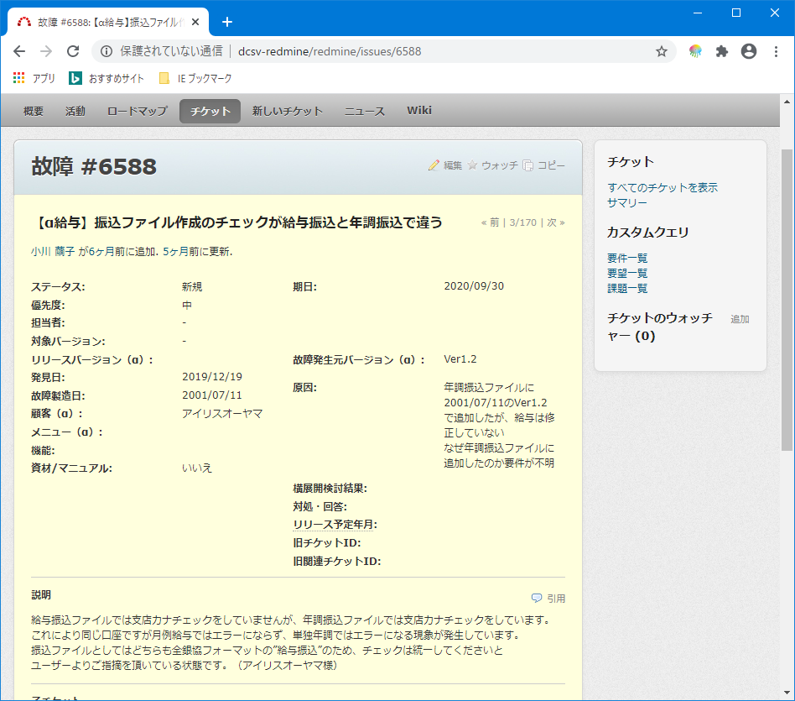

 |  |  |  |  |  |  |  |  |  |  |  |  | 前提条件・補足説明
 |  |  |  |  |  |  |  |  |  |  |  |  | ・ | 故障6588

 |  |  | チェックを統一する

 |  |  | 給与振込ファイルにチェックを追加する |  |  |  |  | 年調振込ファイル作成からチェック削除
 |  |  | ⇒ | 昇給差額振込ファイル作成[PSKSG280]も追加する必要がある(はず) |  |  |  | ⇒ | 再年調振込ファイル作成からも削除必要

 |  |  |  |  | どっちにするかを決める必要あり

 |  |  | ウィンドウタイトルが合っていない
 |  |  | 給与振込ファイル作成 |  |  |  |  | 年調振込ファイル作成
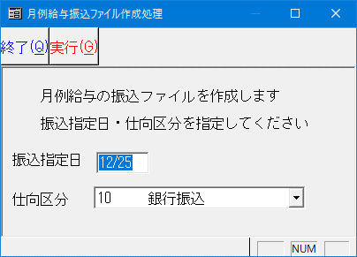

 |  |  |  |  |  |  |  | ちなみにメニューは
 |  |  |  |  |  |  |  |  | 年調振込ファイル作成

 |  |  |  | 給与振込ファイルを直す場合は、MSゴシック/11にする |  |  |  | 年調振込ファイルを直す場合は、ウィンドウタイトルと説明文を給与に合わせる

 |  |  |  |  |  |  |  | 2020/07/10追記
 |  |  |  |  |  |  |  | 年調振込ファイルを直す改修とする
 |  |  |  |  |  |  |  | ・ | 仕向支店名（依頼人支店名）のチェックを行わないようにする

 |  |  |  |  |  |  |  |  | ※銀行テーブル保守で登録する場合に銀行名は必須登録となっているため、支店名のみが改修対象となる

 |  |  |  |  |  |  |  | 理由
 |  |  |  |  |  |  |  |  | 当機能では、仕向銀行の支店名をチェックしており、エラーの場合は作成しない仕様となっている。
 |  |  |  |  |  |  |  |  | 全銀協フォーマットに仕向支店名があるが、必須or任意（不要）とするかは
 |  |  |  |  |  |  |  |  | 銀行ごとに異なる扱いとなっている。
 |  |  |  |  |  |  |  |  | 任意（不要）の場合、無くても銀行側は受け取り可能であるが、α側が作成できないことになる。
 |  |  |  |  |  |  |  |  | 上記にも対応するため仕向支店名のチェックをコメント化する改修を行う。

 |  |  |  |  |  |  |  | 参考まで
 |  |  |  |  |  |  |  |  | 住信SBIネット銀行 |  | https://www.netbk.co.jp/contents/resources/pdf/doc_sofuri_zenginformat.pdf
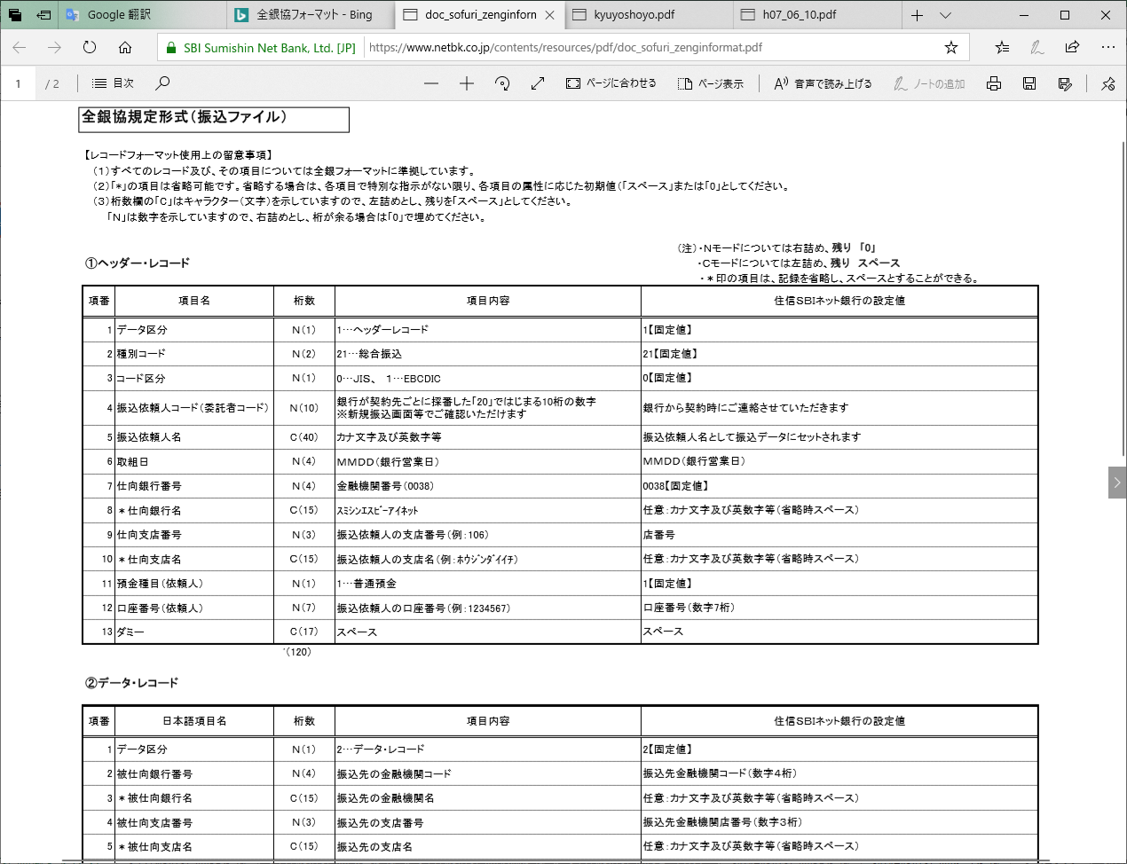

 |  |  |  |  |  |  |  |  | きらぼし銀行 |  | https://www.kiraboshibank.co.jp/hojin/kouritsuka/biz-net/fileformat/pdf/kyuyoshoyo.pdf
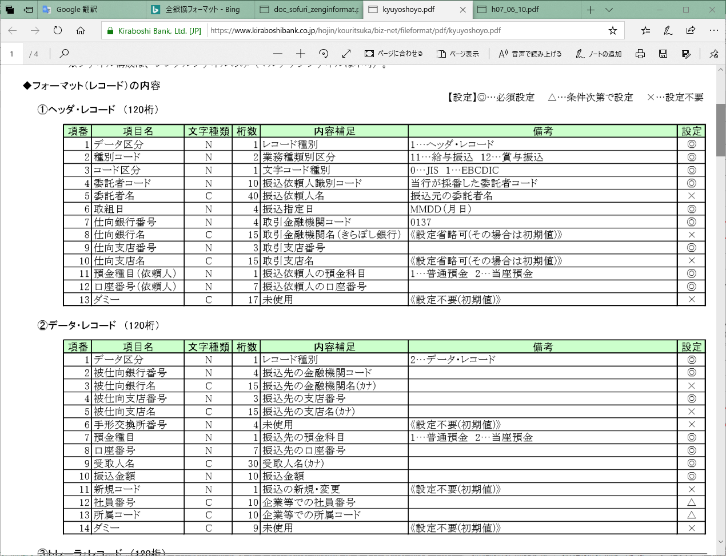

 |  |  |  |  |  |  |  |  | 楽天銀行 |  | https://www.rakuten-bank.co.jp/business/howto/pdf/h07_06_10.pdf
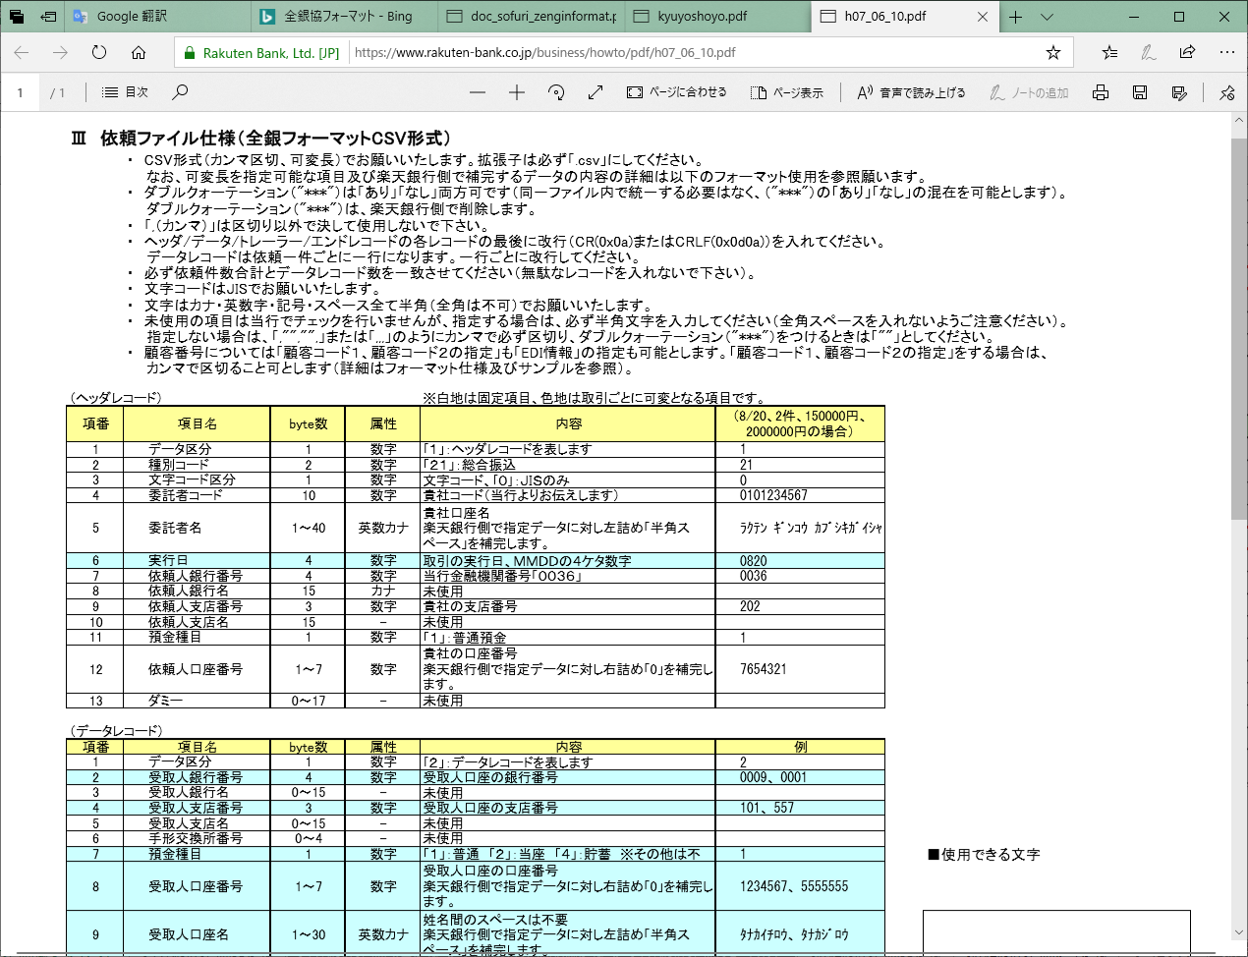

 |  |  |  |  |  |  |  | ジャパンネット銀行 |  |  | https://www.japannetbank.co.jp/service/payment/web_all/csv_explain.pdf

【基本設計】画面IO定義
プロジェクト名 |  | PRO_STAFFα給与 故障対応 |  |  | 設計書名 | 画面定義書 |  | サブシステム | 年末調整
ユースケース分類 |  | 年末調整 |  |  | ユースケース名 | 年調振込ファイル作成 |  | 画面名 | 外部出力画面

 | ■I/O定義

 |  | 3.Y.2
 |  |  |  |  |  |  | No. | テーブル名 |  | C | R | U | D | 備考
 |  |  |  |  |  |  | 1 | KTACNTL |  |  | ○
 |  |  |  |  |  |  | 2 | KTJBANK |  |  | ○
 |  |  |  |  |  |  | 3 | KTKSBNK |  |  | ○
 |  |  |  |  |  |  | 4 | KMAKYUY |  |  | ○
 |  |  |  |  |  |  | 5 | NFANENC |  |  | ○
 |  |  |  |  |  |  | 6 | BCCITMD |  |  | ○
 |  |  |  |  | メニューから起動 |  | 7
 |  |  |  |  |  |  | 8
【INデータ】
1~6
 |  |  |  |  |  |  | 9
機能名
 |  |  |  |  |  |  | 10

 |  |  | 実行押下

 |  |  |  | 実行押下

【OUTデータ】
7~8

 |  | 3.Z.0
 |  |  |  |  |  |  | No. | テーブル名 |  | C | R | U | D | 備考
 |  |  |  |  |  |  | 1 | KTACNTL |  |  | ○
 |  |  |  |  |  |  | 2 | KTJBANK |  |  | ○
 |  |  |  |  |  |  | 3 | KTKSBNK |  |  | ○
 |  |  |  |  |  |  | 4 | KMAKYUY |  |  | ○
 |  |  |  |  |  |  | 5 | NFANENC |  |  | ○
 |  |  |  |  |  |  | 6 | BCCITMD |  |  | ○
 |  |  |  |  | メニューから起動 |  | 7
 |  |  |  |  |  |  | 8
【INデータ】
1~7
 |  |  |  |  |  |  | 9
機能名
 |  |  |  |  |  |  | 10

 |  |  | 実行押下

 |  |  |  | 実行押下

【OUTデータ】
8~9

【基本設計】画面状態定義
プロジェクト名 |  |  | PRO_STAFFα給与 故障対応 |  |  | 設計書名 |  | 画面定義書 |  |  |  | サブシステム | 年末調整 |  |  |  | 1人目 | 試験項目数 | (行数） | OK数 | NG数 | 試験項目ID |  |  |  |  |  | 2人目 | 試験項目数 | (行数） | OK数 | NG数 | 試験項目ID
ユースケース分類 |  |  | 年末調整 |  |  | ユースケース名 |  | 年調振込ファイル作成 |  |  |  | 画面名 | 外部出力画面 |  |  |  |  | 8 | 8 | 0 | 0 |  |  |  |  |  |  |  | 8 | 8 | 0 | 0

 | ■画面状態定義 |  |  |  |  |  |  |  |  |  |  |  |  |  |  |  |  | 条件 | 0 |  |  |  |  |  |  |  |  |  | 条件 | 0
 |  |  |  | メイン |  |  | 2人目検証時
 |  |  |  | 状態名
 |  |  |  |  |  |  | 0 |  |  |  |  |  |  |  |  |  |  | 対象 | 試験項目ID （下4桁） | 条件 | 確認内容 | 試験結果 | 再試験結果 | 確認日 | 確認者 | 故障No | 備考 |  | 対象 | 試験項目ID （下4桁） | 条件 | 確認内容 | 試験結果 | 再試験結果 | 確認日 | 確認者 | 故障No | 備考
 | No. | 項目名 |  | 値 | 状態 |  | 値 |  | 状態 | 値 | 状態 | 値 |  | 状態 | 値 | 状態
 | 1 |  |  |  |  |  |  |  |  |  |  |  |  |  |  |  |  | 1 | 0001 | 状態名に記載 | 値と状態と一致するか |  |  |  |  |  |  |  | 1 | 0001 | 状態名に記載 | 値と状態と一致するか
変更なし
 | 2 |  |  |  |  |  |  |  |  |  |  |  |  |  |  |  |  | 1 | 0002 | 状態名に記載 | 値と状態と一致するか |  |  |  |  |  |  |  | 1 | 0002 | 状態名に記載 | 値と状態と一致するか
 | 3 |  |  |  |  |  |  |  |  |  |  |  |  |  |  |  |  |  | 0002 |  |  |  |  |  |  |  |  |  |  | 0002
 | 4 |  |  |  |  |  |  |  |  |  |  |  |  |  |  |  |  |  | 0002 |  |  |  |  |  |  |  |  |  |  | 0002
 | 5 |  |  |  |  |  |  |  |  |  |  |  |  |  |  |  |  |  | 0002 |  |  |  |  |  |  |  |  |  |  | 0002
 |  |  |  | メイン |  |  | 2人目検証時
 |  |  |  | 状態名 |  |  |  |  |  |  |  |  |  |  |  |  |  | 条件 | 0 |  |  |  |  |  |  |  |  |  | 条件 | 0
 |  |  |  |  |  |  |  |  |  |  |  |  |  |  |  |  |  | 対象 | 試験項目ID （下4桁） | 条件 | 確認内容 | 試験結果 | 再試験結果 | 確認日 | 確認者 | 故障No | 備考 |  | 対象 | 試験項目ID （下4桁） | 条件 | 確認内容 | 試験結果 | 再試験結果 | 確認日 | 確認者 | 故障No | 備考
 | No. | 項目名 |  | 値 | 状態 |  | 値 |  | 状態 | 値 | 状態 | 値 |  | 状態 | 値 | 状態 |  |  | 0002 |  |  |  |  |  |  |  |  |  |  | 0002
 | 1 |  |  |  |  |  |  |  |  |  |  |  |  |  |  |  |  | 1 | 0003 | 状態名に記載 | 値と状態と一致するか |  |  |  |  |  |  |  | 1 | 0003 | 状態名に記載 | 値と状態と一致するか
 | 2 |  |  |  |  |  |  |  |  |  |  |  |  |  |  |  |  | 1 | 0004 | 状態名に記載 | 値と状態と一致するか |  |  |  |  |  |  |  | 1 | 0004 | 状態名に記載 | 値と状態と一致するか
 | 3 |  |  |  |  |  |  |  |  |  |  |  |  |  |  |  |  |  | 0004 |  |  |  |  |  |  |  |  |  |  | 0004
 | 4 |  |  |  |  |  |  |  |  |  |  |  |  |  |  |  |  |  | 0004 |  |  |  |  |  |  |  |  |  |  | 0004
 | 5 |  |  |  |  |  |  |  |  |  |  |  |  |  |  |  |  |  | 0004 |  |  |  |  |  |  |  |  |  |  | 0004
 |  |  |  | メイン |  |  | 2人目検証時
 |  |  |  | 状態名 |  |  |  |  |  |  |  |  |  |  |  |  |  | 条件 | 0 |  |  |  |  |  |  |  |  |  | 条件 | 0
 |  |  |  |  |  |  | 0 |  |  |  |  |  |  |  |  |  |  | 対象 | 試験項目ID （下4桁） | 条件 | 確認内容 | 試験結果 | 再試験結果 | 確認日 | 確認者 | 故障No | 備考 |  | 対象 | 試験項目ID （下4桁） | 条件 | 確認内容 | 試験結果 | 再試験結果 | 確認日 | 確認者 | 故障No | 備考
 | No. | 項目名 |  | 値 | 状態 |  | 値 |  | 状態 | 値 | 状態 | 値 |  | 状態 | 値 | 状態 |  |  | 0004 |  |  |  |  |  |  |  |  |  |  | 0004
 | 1 |  |  |  |  |  |  |  |  |  |  |  |  |  |  |  |  | 1 | 0005 | 状態名に記載 | 値と状態と一致するか |  |  |  |  |  |  |  | 1 | 0005 | 状態名に記載 | 値と状態と一致するか
 | 2 |  |  |  |  |  |  |  |  |  |  |  |  |  |  |  |  | 1 | 0006 | 状態名に記載 | 値と状態と一致するか |  |  |  |  |  |  |  | 1 | 0006 | 状態名に記載 | 値と状態と一致するか
 | 3 |  |  |  |  |  |  |  |  |  |  |  |  |  |  |  |  |  | 0006 |  |  |  |  |  |  |  |  |  |  | 0006
 | 4 |  |  |  |  |  |  |  |  |  |  |  |  |  |  |  |  |  | 0006 |  |  |  |  |  |  |  |  |  |  | 0006
 | 5 |  |  |  |  |  |  |  |  |  |  |  |  |  |  |  |  |  | 0006 |  |  |  |  |  |  |  |  |  |  | 0006
 |  |  |  | メイン |  |  | 2人目検証時
 |  |  |  | 状態名 |  |  |  |  |  |  |  |  |  |  |  |  |  | 条件 | 0 |  |  |  |  |  |  |  |  |  | 条件 | 0
 |  |  |  |  |  |  |  |  |  |  |  |  |  |  |  |  |  | 対象 | 試験項目ID （下4桁） | 条件 | 確認内容 | 試験結果 | 再試験結果 | 確認日 | 確認者 | 故障No | 備考 |  | 対象 | 試験項目ID （下4桁） | 条件 | 確認内容 | 試験結果 | 再試験結果 | 確認日 | 確認者 | 故障No | 備考
 | No. | 項目名 |  | 値 | 状態 |  | 値 |  | 状態 | 値 | 状態 | 値 |  | 状態 | 値 | 状態 |  |  | 0006 |  |  |  |  |  |  |  |  |  |  | 0006
 | 1 | 新規作成 |  |  |  |  |  |  |  |  |  |  |  |  |  |  |  | 1 | 0007 | 状態名に記載 | 値と状態と一致するか |  |  |  |  |  |  |  | 1 | 0007 | 状態名に記載 | 値と状態と一致するか
 | 2 |  |  |  |  |  |  |  |  |  |  |  |  |  |  |  |  | 1 | 0008 | 状態名に記載 | 値と状態と一致するか |  |  |  |  |  |  |  | 1 | 0008 | 状態名に記載 | 値と状態と一致するか
 | 3 |  |  |  |  |  |  |  |  |  |  |  |  |  |  |  |  |  | 0008 |  |  |  |  |  |  |  |  |  |  | 0008
 | 4 |  |  |  |  |  |  |  |  |  |  |  |  |  |  |  |  |  | 0008 |  |  |  |  |  |  |  |  |  |  | 0008
 | 5 |  |  |  |  |  |  |  |  |  |  |  |  |  |  |  |  |  | 0008 |  |  |  |  |  |  |  |  |  |  | 0008

【基本設計】画面ショートカット
プロジェクト名 |  | PRO_STAFFα給与 故障対応 |  |  |  | 設計書名 | 画面定義書 | サブシステム | 年末調整 | 1人目 | 試験項目数 | (行数） | OK数 | NG数 | 試験項目ID |  |  |  |  |  | 2人目 | 1人目だけの確認で良い
ユースケース分類 |  | 年末調整 |  |  |  | ユースケース名 | 年調振込ファイル作成 | 画面名 | 外部出力画面 |  | 0 | 0 | 0 | 0

 | ■画面ショートカット |  |  |  |  |  |  |  |  |  | 対象 | 試験項目ID （下4桁） | 条件 | 確認内容 | 試験結果 | 再試験結果 | 確認日 | 確認者 | 故障No | 備考

 | 画面名 |  |  | 年末調整データ作成処理 |  |  |  |  |  |  |  | 0000
 |  |  |  |  |  |  |  |  |  |  |  | 0000
 |  |  | ショートカットキー |  | 説明 |  |  |  |  |  |  | 0000
 |  |  | F1 |  | ― |  |  |  |  |  |  | 0000
変更なし
 |  |  | F2 |  | ― |  |  |  |  |  |  | 0000
 |  |  | F3 |  | ― |  |  |  |  |  |  | 0000
 |  |  | F4 |  | ― |  |  |  |  |  |  | 0000
 |  |  | F5 |  | ― |  |  |  |  |  |  | 0000
 |  |  | F6 |  | ― |  |  |  |  |  |  | 0000
 |  |  | F7 |  | ― |  |  |  |  |  |  | 0000
 |  |  | F8 |  | ― |  |  |  |  |  |  | 0000
 |  |  | F9 |  | ― |  |  |  |  |  |  | 0000
 |  |  | F10 |  | ― |  |  |  |  |  |  | 0000
 |  |  | F11 |  | ― |  |  |  |  |  |  | 0000
 |  |  | F12 |  | ― |  |  |  |  |  |  | 0000
 |  |  | Alt+F |  | ― |  |  |  |  |  |  | 0000
 |  |  | Alt+F+G |  | ― |  |  |  |  |  |  | 0000
 |  |  | Alt+F+X |  | ― |  |  |  |  |  |  | 0000
 |  |  | Alt+G |  | ― |  |  |  |  |  |  | 0000
 |  |  | Alt+Q |  | ― |  |  |  |  |  |  | 0000

【詳細設計】画面IO定義
プロジェクト名 |  | PRO_STAFFα給与 故障対応 |  |  | 設計書名 | 画面定義書 |  | サブシステム | 年末調整
ユースケース分類 |  | 年末調整 |  |  | ユースケース名 | 年調振込ファイル作成 |  | 画面名 | 外部出力画面

 | ■I/O定義

 |  | 3.Z.0
 |  |  |  |  |  |  | No. | テーブル名 |  | C | R | U | D | 備考
 |  |  |  |  |  |  | 1 | KTACNTL |  |  | ○
 |  |  |  |  |  |  | 2 | KTJBANK |  |  | ○
 |  |  |  |  |  |  | 3 | KTKSBNK |  |  | ○
 |  |  |  |  |  |  | 4 | KMAKYUY |  |  | ○
 |  |  |  |  |  |  | 5 | NFANENC |  |  | ○
 |  |  |  |  |  |  | 6 | BCCITMD |  |  | ○
 |  |  |  |  | メニューから起動 |  | 7
 |  |  |  |  |  |  | 8
【INデータ】
1~7
 |  |  |  |  |  |  | 9
機能名
 |  |  |  |  |  |  | 10

 |  |  | 実行押下

 |  |  |  | 実行押下

【OUTデータ】
8~9

【詳細設計】画面処理定義
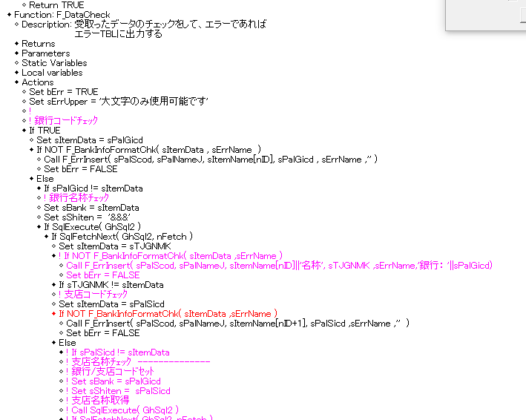
プロジェクト名 |  |  |  | PRO_STAFFα給与 故障対応 |  |  |  |  |  |  |  |  |  | 設計書名 | 画面定義書 |  | サブシステム | 年末調整 | 1人目 | 試験項目数 | (行数） | OK数 | NG数 | 試験項目ID |  |  |  |  |  | 2人目 | 試験項目数 | (行数） | OK数 | NG数 | 試験項目ID
ユースケース分類 |  |  |  | 年末調整 |  |  |  |  |  |  |  |  |  | ユースケース名 | 年調振込ファイル作成 |  | 画面名 | 外部出力画面 |  | 8 | 8 | 4 | 3 |  |  |  |  |  |  |  | 0 | 0 | 0 | 0

 | ■画面処理定義 |  |  |  |  |  |  |  |  |  |  |  |  |  |  |  |  |  |  | 対象 | 試験項目ID （下4桁） | 条件 | 確認内容 | 試験結果 | 再試験結果 | 確認日 | 確認者 | 故障No | 備考 |  | 対象 | 試験項目ID （下4桁） | 条件 | 確認内容 | 試験結果 | 再試験結果 | 確認日 | 確認者 | 故障No | 備考

 | 改修1 |  |  | 改修 |  |  |  |  |  |  |  |  |  |  |  |  |  |  |  |  | 0000 |  |  |  |  |  |  |  |  |  |  | 0000
 |  |  |  |  |  |  |  |  |  |  |  |  |  |  |  |  |  |  |  |  | 0000 |  |  |  |  |  |  |  |  |  |  | 0000
 | 概要 |  |  |  |  |  |  |  |  |  |  |  |  |  |  |  |  |  |  |  | 0000 |  |  |  |  |  |  |  |  |  |  | 0000
 |  |  |  | 故障対応 |  |  |  |  |  |  |  |  |  |  |  |  |  |  |  |  | 0000 |  |  |  |  |  |  |  |  |  |  | 0000
 |  |  |  |  |  |  |  |  |  |  |  |  |  |  |  |  |  |  |  |  | 0000 |  |  |  |  |  |  |  |  |  |  | 0000
 | 事前準備 |  |  |  |  |  |  |  |  |  |  |  |  |  |  |  |  |  |  |  | 0000 |  |  |  |  |  |  |  |  |  |  | 0000
 |  |  |  | なし |  |  |  |  |  |  |  |  |  |  |  |  |  |  |  |  | 0000 |  |  |  |  |  |  |  |  |  |  | 0000
 |  |  |  |  |  |  |  |  |  |  |  |  |  |  |  |  |  |  |  |  | 0000 |  |  |  |  |  |  |  |  |  |  | 0000
 | 処理概要 |  |  |  |  |  |  |  |  |  |  |  |  |  |  |  |  |  |  |  | 0000 |  |  |  |  |  |  |  |  |  |  | 0000
 |  |  |  |  |  |  |  |  |  |  |  |  |  |  |  |  |  |  |  |  | 0000 |  |  |  |  |  |  |  |  |  |  | 0000
 |  |  |  | リリース日：2020/11/01予定 |  |  |  |  |  |  |  |  |  |  |  |  |  |  |  |  | 0000 |  |  |  |  |  |  |  |  |  |  | 0000
 |  |  |  |  |  |  |  |  |  |  |  |  |  |  |  |  |  |  |  |  | 0000 |  |  |  |  |  |  |  |  |  |  | 0000
 | 実装時の前提条件 |  |  |  |  |  |  |  |  |  |  |  |  |  |  |  |  |  |  |  | 0000 |  |  |  |  |  |  |  |  |  |  | 0000
 |  |  |  | SQLに変数を使用する場合は、バインド変数にすること |  |  |  |  |  |  |  |  |  |  |  | ←パフォーマンス考慮 |  |  |  |  | 0000 |  |  |  |  |  |  |  |  |  |  | 0000
 |  |  |  | SQLは大文字で書くこと。 |  |  |  |  |  |  |  |  |  |  |  | ←パフォーマンス考慮 |  |  |  |  | 0000 |  |  |  |  |  |  |  |  |  |  | 0000
 |  |  |  | 同じロジックは関数にしてまとめること |  |  |  |  |  |  |  |  |  |  |  | ←修正箇所増加予防 |  |  |  |  | 0000 |  |  |  |  |  |  |  |  |  |  | 0000
 |  |  |  | 文字や数字の日付変換等はPST_Centura.APL内の関数を使用すること |  |  |  |  |  |  |  |  |  |  |  | ←Sal関数そのままだとWin10で動作しない場合ある |  |  |  |  | 0000 |  |  |  |  |  |  |  |  |  |  | 0000
 |  |  |  | 固定値を使用する場合、画面起動時に変数に値を入れて使いまわしすること。複数個所に定義しないこと |  |  |  |  |  |  |  |  |  |  |  | ←修正箇所増加予防 |  |  |  |  | 0000 |  |  |  |  |  |  |  |  |  |  | 0000
 |  |  |  | コード関係は毎回Execute/FetchNextで取得しないで、事前に配列に保存して取得すること |  |  |  |  |  |  |  |  |  |  |  | ←パフォーマンス考慮 |  |  |  |  | 0000 |  |  |  |  |  |  |  |  |  |  | 0000
 |  |  |  |  | その際の配列は一次元を複数使用で構わない |  |  |  |  |  |  |  |  |  |  |  |  |  |  |  | 0000 |  |  |  |  |  |  |  |  |  |  | 0000
 |  |  |  | その他開発ルールに則る |  |  |  |  |  |  |  |  |  |  |  |  |  |  |  |  | 0000 |  |  |  |  |  |  |  |  |  |  | 0000
 |  |  |  |  |  |  |  |  |  |  |  |  |  |  |  |  |  |  |  |  | 0000 |  |  |  |  |  |  |  |  |  |  | 0000
 |  |  |  |  |  |  |  |  |  |  |  |  |  |  |  |  |  |  |  |  | 0000 |  |  |  |  |  |  |  |  |  |  | 0000
 |  |  |  |  |  |  |  |  |  |  |  |  |  |  |  |  |  |  |  |  | 0000 |  |  |  |  |  |  |  |  |  |  | 0000
 | 改修イメージ |  |  |  |  |  |  |  |  |  |  |  |  |  |  |  |  |  |  |  | 0000 |  |  |  |  |  |  |  |  |  |  | 0000
 |  |  |  | 画面起動時 |  |  |  |  |  |  |  |  |  |  |  |  |  |  |  |  | 0000 |  |  |  |  |  |  |  |  |  |  | 0000
 |  |  |  |  | なし |  |  |  |  |  |  |  |  |  |  |  |  |  |  |  | 0000 |  |  |  |  |  |  |  |  |  |  | 0000
 |  |  |  | 画面操作時 |  |  |  |  |  |  |  |  |  |  |  |  |  |  |  |  | 0000 |  |  |  |  |  |  |  |  |  |  | 0000
 |  |  |  |  | なし |  |  |  |  |  |  |  |  |  |  |  |  |  |  |  | 0000 |  |  |  |  |  |  |  |  |  |  | 0000
 |  |  |  | 実行押下 |  |  |  |  |  |  |  |  |  |  |  |  |  |  |  |  | 0000 |  |  |  |  |  |  |  |  |  |  | 0000
 |  |  |  |  | 振込ファイルを作成する際の銀行カナチェックを追加 |  |  |  |  |  |  |  |  |  |  |  |  |  |  |  | 0000 |  |  |  |  |  |  |  |  |  |  | 0000
 |  |  |  | 終了ボタン押下時 |  |  |  |  |  |  |  |  |  |  |  |  |  |  |  |  | 0000 |  |  |  |  |  |  |  |  |  |  | 0000
 |  |  |  |  | メインメニューに戻る |  |  |  |  |  |  |  |  |  |  |  |  |  |  |  | 0000 |  |  |  |  |  |  |  |  |  |  | 0000
 |  |  |  |  |  |  |  |  |  |  |  |  |  |  |  |  |  |  |  |  | 0000 |  |  |  |  |  |  |  |  |  |  | 0000
 |  |  |  |  |  |  |  |  |  |  |  |  |  |  |  |  |  |  |  |  | 0000 |  |  |  |  |  |  |  |  |  |  | 0000
 |  |  |  |  |  |  |  |  |  |  |  |  |  |  |  |  |  |  |  |  | 0000 |  |  |  |  |  |  |  |  |  |  | 0000
 |  |  |  |  |  |  |  |  |  |  |  |  |  |  |  |  |  |  |  |  | 0000 |  |  |  |  |  |  |  |  |  |  | 0000
 |  |  |  |  |  |  |  |  |  |  |  |  |  |  |  |  |  |  |  |  | 0000 |  |  |  |  |  |  |  |  |  |  | 0000
 |  |  |  |  |  |  |  |  |  |  |  |  |  |  |  |  |  |  |  |  | 0000 |  |  |  |  |  |  |  |  |  |  | 0000
 | PG実行時 |  |  |  |  |  |  |  |  | App_Startup |  |  |  |  |  |  |  |  |  | 1 | 0001 | ソース前後比較 | 修正した箇所のみ差が出ること | OK |  |  |  |  |  |  |  | 0000
 |  |  |  |  |  |  |  |  |  |  |  |  |  |  |  |  |  |  |  |  | 0001 |  |  |  |  |  |  |  |  |  |  | 0000
 |  | 変更なし |  |  |  |  |  |  |  |  |  |  |  |  |  |  |  |  |  |  | 0001 |  |  |  |  |  |  |  |  |  |  | 0000
 |  |  |  |  |  |  |  |  |  |  |  |  |  |  |  |  |  |  |  |  | 0001 |  |  |  |  |  |  |  |  |  |  | 0000
 |  |  |  |  |  |  |  |  |  |  |  |  |  |  |  |  |  |  |  |  | 0001 |  |  |  |  |  |  |  |  |  |  | 0000
 | 画面起動時 |  |  |  |  |  |  |  |  | frmMain.SAM_Create |  |  |  |  |  |  |  |  |  |  | 0001 |  |  |  |  |  |  |  |  |  |  | 0000
 |  |  |  |  |  |  |  |  |  |  |  |  |  |  |  |  |  |  |  |  | 0001 |  |  |  |  |  |  |  |  |  |  | 0000
 | 改修部分のみ記載 |  |  |  |  |  |  |  |  |  |  |  |  |  |  |  |  |  |  |  | 0001
 |  |  |  |  |  |  |  |  |  |  |  |  |  |  |  |  |  |  |  |  | 0001
 | 1. | frmMainのオブジェクトタイトルを変更する |  |  |  |  |  |  |  |  |  |  |  |  |  |  |  |  |  | 1 | 0002 | 画面タイトルバー | 『年調振込ファイル作成』と表示される | OK
 |  |  |  |  |  |  |  |  |  |  |  |  |  |  |  |  |  |  |  |  | 0002
 |  |  | 変更前 |  |  |  |  |  |  |  |  | 変更後 |  |  |  |  |  |  |  |  | 0002
 |  |  |  | 年末調整データ作成処理 |  |  |  |  |  |  | → |  | 年調振込ファイル作成 |  |  |  |  |  |  |  | 0002
 |  |  |  |  |  |  |  |  |  |  |  |  |  |  |  |  |  |  |  |  | 0002
 | 2. | 画面説明文を変更する |  |  |  |  |  |  |  |  |  |  |  |  |  |  |  |  |  |  | 0002
 |  | dfText1オブジェクトへセットする文の変更 |  |  |  |  |  |  |  |  |  |  |  |  |  |  |  |  |  |  | 0002
 |  |  |  |  |  |  |  |  |  |  |  |  |  |  |  |  |  |  |  |  | 0002
 |  |  | 変更前 |  |  |  |  |  |  |  |  | 変更後 |  |  |  |  |  |  |  |  | 0002
 |  |  |  | 年末調整の振込データを作成します |  |  |  |  |  |  | → |  | 年末調整の振込ファイルを作成します |  |  |  |  |  |  | 1 | 0003 | 画面の説明文1行目 | 『年末調整の振込ファイルを作成します』と表示される | OK
 |  |  |  |  |  |  |  |  |  |  |  |  |  |  |  |  |  |  |  |  | 0003 |  |  |  |  |  |  |  |  |  |  | 0000
 |  |  |  |  |  |  |  |  |  |  |  |  |  |  |  |  |  |  |  |  | 0003 |  |  |  |  |  |  |  |  |  |  | 0000
 | 実行ボタン押下時 |  |  |  |  |  |  |  |  | frmMain.pbExcute.SAM_Click |  |  |  |  |  |  |  |  |  |  | 0003 |  |  |  |  |  |  |  |  |  |  | 0000
 |  |  |  |  |  |  |  |  |  |  |  |  |  |  |  |  |  |  |  |  | 0003 |  | ↓給与振込Fと同じ結果となることを確認 |  |  |  |  |  |  |  |  | 0000
 | 改修部分のみ記載 |  |  |  |  |  |  |  |  |  |  |  |  |  |  |  |  |  |  | 1 | 0004 | 仕向支店名(KTJBANK.TJGNMK)=NULL | エラーにならず仕向支店名は半角スペースで作成される | NG |  |  |  |  |  |  |  | 0000
 |  |  |  |  |  |  |  |  |  |  |  |  |  |  |  |  |  |  |  | 1 | 0005 | 仕向支店名(KTJBANK.TJGNMK)='ア' （全角カナが登録されている） | エラーにならず仕向支店名は『ア』で作成される | NG |  |  |  |  |  |  |  | 0000
 | 1. | 仕向支店名のチェックを行わないように変更する |  |  |  |  |  |  |  |  |  |  |  |  |  |  |  |  |  | 1 | 0006 | 仕向支店名(KTJBANK.TJGNMK)=';' （セミコロン→使用不可文字が登録されている） | エラーにならず仕向支店名は『;』で作成される | NG |  |  |  |  |  |  |  | 0000
 |  |  |  |  |  |  |  |  |  |  |  |  |  |  |  |  |  |  |  | 1 | 0007 | 仕向支店名(KTJBANK.TJGNMK)='ｲ' （半角カナが登録されている） | エラーにならず仕向支店名は『ｲ』で作成される | OK |  |  |  |  |  |  |  | 0000
 |  | F_Shimuke_DataCheck関数内 |  |  |  |  |  |  |  |  |  |  |  |  |  |  |  |  |  | 1 | 0008 | 出力ファイル | 1行120byteで作成される |  |  |  |  |  |  |  |  | #REF!
 |  |  |  |  |  |  |  |  |  |  |  |  |  |  |  |  |  |  |  |  | 0008 |  |  |  |  |  |  |  |  |  |  | #REF!
 |  |  | 以下ロジックの青字部分をコメント化する |  |  |  |  |  |  |  |  |  |  |  |  |  |  |  |  |  | 0008 |  |  |  |  |  |  |  |  |  |  | #REF!
 |  |  |  |  |  |  |  |  |  |  |  |  |  |  |  |  |  |  |  |  | 0008 |  |  |  |  |  |  |  |  |  |  | #REF!
 |  |  |  |  |  |  | ・ | （中略） |  |  |  |  |  |  |  |  |  |  |  |  | 0008
 |  |  |  |  |  |  | ・ |  |  |  |  |  |  |  |  |  |  |  |  |  | 0008
 |  |  |  |  |  | ! 銀行コードが存在する場合のみ支店コードのチェックを行なう |  |  |  |  |  |  |  |  |  |  |  |  |  |  | 0008 |  |  |  |  |  |  |  |  |  |  | #REF!
 |  |  |  |  |  | Set sItemData = sPalSicd |  |  |  |  |  |  |  |  |  |  |  |  |  |  | 0008 |  |  |  |  |  |  |  |  |  |  | #REF!
 |  |  |  |  |  | Set sIn2 = '仕向銀行コード' |  |  |  |  |  |  |  |  |  |  |  |  |  |  | 0008 |  |  |  |  |  |  |  |  |  |  | #REF!
 |  |  |  |  |  | Set sIn3 = '仕向区分：'||sPalShimuke||' 仕向銀行：'|| sPalGicd |  |  |  |  |  |  |  |  |  |  |  |  |  |  | 0008 |  |  |  |  |  |  |  |  |  |  | #REF!
 |  |  |  |  |  | ! |  |  |  |  |  |  |  |  |  |  |  |  |  |  | 0008 |  |  |  |  |  |  |  |  |  |  | #REF!
 |  |  |  |  |  | If NOT F_BankInfoFormatChk( sItemData ,sErrName )
 |  |  |  |  |  |  | Call F_ErrInsert( sIn0, sIn1, sIn2 , sPalSicd, sErrName , sIn3 )
 |  |  |  |  |  |  | Set bErr = FALSE
 |  |  |  |  |  | Else
 |  |  |  |  |  |  | If sPalSicd != sItemData
 |  |  |  |  |  |  |  | Call F_ErrInsert( sIn0, sIn1, sIn2 , sPalSicd, sUpperErr , sIn3 )
 |  |  |  |  |  |  |  | Set bErr = FALSE
 |  |  |  |  |  |  | Set sBank = sPalGicd
 |  |  |  |  |  |  | Set sShiten = sPalSicd
 |  |  |  |  |  |  | ! 仕向銀行支店コード名称を取得 |  |  |  |  |  |  |  |  | 青字部分をコメント化
 |  |  |  |  |  |  | If SqlExecute( GhSql2 )
 |  |  |  |  |  |  |  | If SqlFetchNext( GhSql2, nFetch )
 |  |  |  |  |  |  |  |  | Set sItemData = sTJGNMK
 |  |  |  |  |  |  |  |  | If NOT F_BankInfoFormatChk( sItemData ,sErrName)
 |  |  |  |  |  |  |  |  |  | Call F_ErrInsert( sIn0, sIn1, sIn2||'名称' , sTJGNMK, sErrName, sIn3 )
 |  |  |  |  |  |  |  |  |  | Set bErr = FALSE
 |  |  |  |  |  |  |  |  | If sTJGNMK != sItemData
 |  |  |  |  |  |  |  |  |  | Call F_ErrInsert( sIn0, sIn1, sIn2||'名称' , sTJGNMK, sUpperErr, sIn3 )
 |  |  |  |  |  |  |  |  |  | Set bErr = FALSE
 |  |  |  |  |  |  |  | Else
 |  |  |  |  |  |  |  |  | Call F_ErrInsert( sIn0, sIn1, sIn2 , sPalSicd, 'コードが存在しません', sIn3 )
 |  |  |  |  |  |  |  |  | Set bErr = FALSE
 |  |  |  |  |  |  | ! 2001/07/11 追加
 |  |  |  |  |  |  | If sIntoGicd != '9900'
 |  |  |  |  |  |  |  | ! 仕向銀行支店コード名称を取得
 |  |  |  |  |  |  |  | If SqlExecute( GhSql2 )
 |  |  |  |  |  |  |  |  | ・
 |  |  |  |  |  |  |  |  | ・

参考ロジック
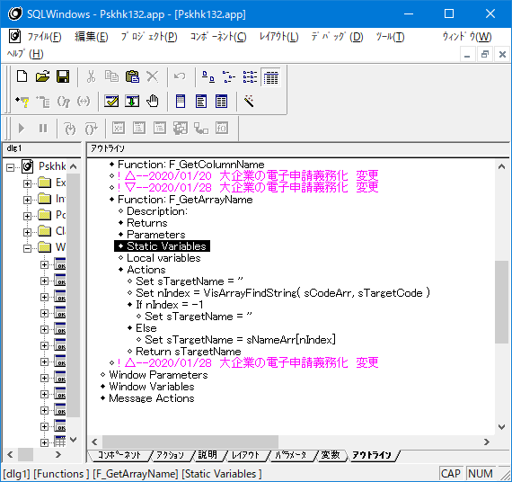
①

【詳細設計】画面パラメータ定義
プロジェクト名 |  |  |  | PRO_STAFFα給与 故障対応 |  |  | 設計書名 | 画面定義書 | サブシステム | 年末調整 | 試験項目数 | (行数） | OK数 | NG数 | 試験項目ID
ユースケース分類 |  |  |  | 年末調整 |  |  | ユースケース名 | 年調振込ファイル作成 | 画面名 | 外部出力画面 | 0 | 0 | 0 | 0

 | ■画面パラメータ定義 |  |  |  |  |  |  |  |  |  | 対象 | 試験項目ID （下4桁） | 条件 | 確認内容 | 試験結果 | 再試験結果 | 確認日 | 確認者 | 故障No | 備考

 | (1) |  | 画面 |  |  |  |  |  |  |  |  | 0000
 |  |  |  |  |  |  |  |  |  |  |  | 0000
 |  |  | ① | 初期表示 | ID: |  |  |  |  |  |  | 0000
 |  |  |  |  |  |  |  |  |  |  |  | 0000
 |  | 受信パラメータ |  |  |  |  |  |  |  |  |  | 0000
 |  | No. | パラメータ名 |  |  | 内容 |  |  | 備考 |  |  | 0000
 |  | 1 |  |  |  |  |  |  |  |  |  | 0000
変更なし
 |  | 2 |  |  |  |  |  |  |  |  |  | 0000
 |  | 3 |  |  |  |  |  |  |  |  |  | 0000
 |  | 4 |  |  |  |  |  |  |  |  |  | 0000
 |  | 5 |  |  |  |  |  |  |  |  |  | 0000
 |  | 6 |  |  |  |  |  |  |  |  |  | 0000
 |  | 7 |  |  |  |  |  |  |  |  |  | 0000
 |  | 8 |  |  |  |  |  |  |  |  |  | 0000
 |  | 9 |  |  |  |  |  |  |  |  |  | 0000
 |  | 10 |  |  |  |  |  |  |  |  |  | 0000
 |  | 11 |  |  |  |  |  |  |  |  |  | 0000
 |  | 12 |  |  |  |  |  |  |  |  |  | 0000
 |  | 13 |  |  |  |  |  |  |  |  |  | 0000
 |  | 14 |  |  |  |  |  |  |  |  |  | 0000
 |  | 15 |  |  |  |  |  |  |  |  |  | 0000
 |  | 16 |  |  |  |  |  |  |  |  |  | 0000
 |  | 17 |  |  |  |  |  |  |  |  |  | 0000
 |  | 18 |  |  |  |  |  |  |  |  |  | 0000
 |  | 19 |  |  |  |  |  |  |  |  |  | 0000
 |  | 20 |  |  |  |  |  |  |  |  |  | 0000
 |  | 21 |  |  |  |  |  |  |  |  |  | 0000
 |  | 22 |  |  |  |  |  |  |  |  |  | 0000
 |  | 23 |  |  |  |  |  |  |  |  |  | 0000
 |  | 24 |  |  |  |  |  |  |  |  |  | 0000
 |  | 25 |  |  |  |  |  |  |  |  |  | 0000
 |  | 26 |  |  |  |  |  |  |  |  |  | 0000
 |  | 27 |  |  |  |  |  |  |  |  |  | 0000
 |  | 28 |  |  |  |  |  |  |  |  |  | 0000
 |  | 29 |  |  |  |  |  |  |  |  |  | 0000
 |  | 30 |  |  |  |  |  |  |  |  |  | 0000
 |  | 31 |  |  |  |  |  |  |  |  |  | 0000
 |  | 32 |  |  |  |  |  |  |  |  |  | 0000
 |  | 33 |  |  |  |  |  |  |  |  |  | 0000
 |  | 34 |  |  |  |  |  |  |  |  |  | 0000
 |  | 35 |  |  |  |  |  |  |  |  |  | 0000
 |  | 36 |  |  |  |  |  |  |  |  |  | 0000
 |  | 37 |  |  |  |  |  |  |  |  |  | 0000
 |  | 38 |  |  |  |  |  |  |  |  |  | 0000
 |  | 39 |  |  |  |  |  |  |  |  |  | 0000
 |  | 40 |  |  |  |  |  |  |  |  |  | 0000
 |  | 41 |  |  |  |  |  |  |  |  |  | 0000
 |  | 42 |  |  |  |  |  |  |  |  |  | 0000

【詳細設計】DB設定定義
プロジェクト名 |  |  |  | PRO_STAFFα給与 故障対応 |  |  | 設計書名 | 画面定義書 | サブシステム | 年末調整 | 試験項目数 | (行数） | OK数 | NG数 | 試験項目ID
ユースケース分類 |  |  |  | 年末調整 |  |  | ユースケース名 | 年調振込ファイル作成 | 画面名 | 外部出力画面 | 0 | 0 | 0 | 0

 | ■DB設定定義 |  |  |  |  |  |  |  |  |  | 対象 | 試験項目ID （下4桁） | 条件 | 確認内容 | 試験結果 | 再試験結果 | 確認日 | 確認者 | 故障No | 備考

 | (1) |  | 画面 |  |  |  |  |  |  |  |  | 0000
 |  |  |  |  |  |  |  |  |  |  |  | 0000
 |  |  | ① | 初期表示 | ID: |  |  |  |  |  |  | 0000
 |  |  |  |  |  |  |  |  |  |  |  | 0000 | 0000 | 0000
 |  | 会社情報 |  |  |  |  |  |  |  |  |  | 0000
 |  | No. | 論理名 |  |  | 設定値 |  |  | 備考 |  |  | 0000
変更なし
 |  | 1 |  |  |  |  |  |  |  |  |  | 0000
 |  | 2 |  |  |  |  |  |  |  |  |  | 0000
 |  | 3 |  |  |  |  |  |  |  |  |  | 0000
 |  | 4 |  |  |  |  |  |  |  |  |  | 0000
 |  | 5 |  |  |  |  |  |  |  |  |  | 0000
 |  | 6 |  |  |  |  |  |  |  |  |  | 0000
 |  | 7 |  |  |  |  |  |  |  |  |  | 0000
 |  | 8 |  |  |  |  |  |  |  |  |  | 0000
 |  | 9 |  |  |  |  |  |  |  |  |  | 0000
 |  | 10 |  |  |  |  |  |  |  |  |  | 0000
 |  | 11 |  |  |  |  |  |  |  |  |  | 0000
 |  | 12 |  |  |  |  |  |  |  |  |  | 0000
 |  | 13 |  |  |  |  |  |  |  |  |  | 0000
 |  | 14 |  |  |  |  |  |  |  |  |  | 0000
 |  | 15 |  |  |  |  |  |  |  |  |  | 0000
 |  | 16 |  |  |  |  |  |  |  |  |  | 0000
 |  | 17 |  |  |  |  |  |  |  |  |  | 0000
 |  | 18 |  |  |  |  |  |  |  |  |  | 0000
 |  | 19 |  |  |  |  |  |  |  |  |  | 0000
 |  | 20 |  |  |  |  |  |  |  |  |  | 0000
 |  | 21 |  |  |  |  |  |  |  |  |  | 0000
 |  | 22 |  |  |  |  |  |  |  |  |  | 0000
 |  | 23 |  |  |  |  |  |  |  |  |  | 0000
 |  | 24 |  |  |  |  |  |  |  |  |  | 0000
 |  | 25 |  |  |  |  |  |  |  |  |  | 0000
 |  | 26 |  |  |  |  |  |  |  |  |  | 0000
 |  | 27 |  |  |  |  |  |  |  |  |  | 0000
 |  | 28 |  |  |  |  |  |  |  |  |  | 0000
 |  | 29 |  |  |  |  |  |  |  |  |  | 0000
 |  | 30 |  |  |  |  |  |  |  |  |  | 0000
 |  | 31 |  |  |  |  |  |  |  |  |  | 0000
 |  | 32 |  |  |  |  |  |  |  |  |  | 0000
 |  | 33 |  |  |  |  |  |  |  |  |  | 0000
 |  | 34 |  |  |  |  |  |  |  |  |  | 0000
 |  | 35 |  |  |  |  |  |  |  |  |  | 0000
 |  | 36 |  |  |  |  |  |  |  |  |  | 0000
 |  | 37 |  |  |  |  |  |  |  |  |  | 0000
 |  | 38 |  |  |  |  |  |  |  |  |  | 0000
 |  | 39 |  |  |  |  |  |  |  |  |  | 0000
 |  | 40 |  |  |  |  |  |  |  |  |  | 0000
 |  | 41 |  |  |  |  |  |  |  |  |  | 0000
 |  | 42 |  |  |  |  |  |  |  |  |  | 0000

UT試験結果1
試験工程 |  |  |  | UT

No. | シート名 |  |  |  |  | 試験項目数 | (行数） | OK数（行数と一致します） | NG数
1 | 画面概要・レイアウト |  |  |  |  | 1 | 1 | #REF! | #REF!
2 | 画面項目定義 |  |  |  |  | 2 | 34 | 0 | 0
3 | 画面状態定義 |  |  |  |  | #REF! | #REF! | #REF! | #REF!
4 | 画面ショートカット |  |  |  |  | 0 | 0 | 0 | 0
5 | 画面IO定義
6 | 画面機能定義 |  |  |  |  | 8 | 8 | 4 | 3
7 | 画面パラメータ定義 |  |  |  |  | 0 | 0 | 0 | 0
8 | DB設定定義 |  |  |  |  | 0 | 0 | 0 | 0
9
10
合 計 |  |  |  |  |  | #REF! | #REF! | #REF! | #REF!

試験項目ID |  |  |  |  | ↓単体試験の結果（画面ビットマップやDB）を貼り付けること

1 | 0001 | ソース前後比較 | 修正した箇所のみ差が出ること

1 | 0002 | 画面タイトルバー | 『年調振込ファイル作成』と表示される
1 | 0003 | 画面の説明文1行目 | 『年末調整の振込ファイルを作成します』と表示される

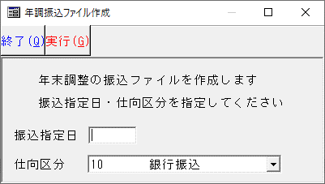

1 | 0004 | 仕向支店名(KTJBANK.TJGNMK)=NULL | エラーにならず仕向支店名は半角スペースで作成される
1 | 0005 | 仕向支店名(KTJBANK.TJGNMK)='ア' （全角カナが登録されている） | エラーにならず仕向支店名は『ア』で作成される
1 | 0006 | 仕向支店名(KTJBANK.TJGNMK)=';' （セミコロン→使用不可文字が登録されている） | エラーにならず仕向支店名は『;』で作成される
1 | 0007 | 仕向支店名(KTJBANK.TJGNMK)='ｲ' （半角カナが登録されている） | エラーにならず仕向支店名は『ｲ』で作成される
1 | 0008 | 出力ファイル | 1行120byteで作成される

